002_処理フロー
【ｱｸﾃｨﾋﾞﾃｨ図】

初期処理

各水道代、電気代情報画面 《各水道代、電気代情報_UI · Design》

水道代、電気代修正画面 《水道代、電気代情報修正_UI · Design》

各項目入力
入力チェック
エラー

各水道代、電気代_UI · Design
 | 【 水道代、電気代 Page 】

水道代、電気代 PAGE

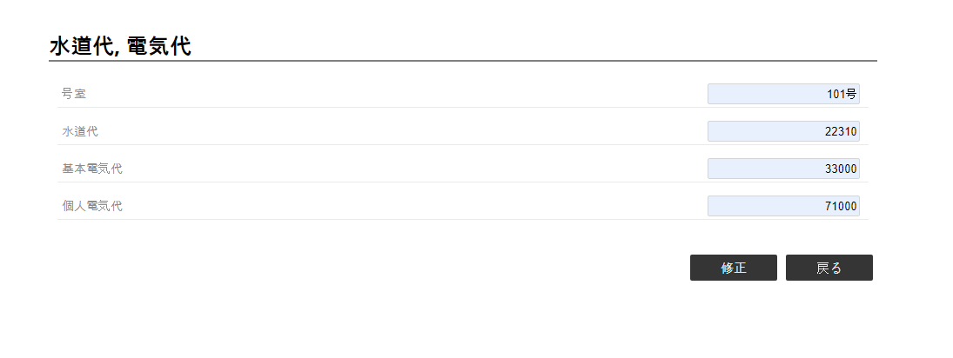

2
《水道代、電気代修正 ・UI・Design》
1

コントロール名 |  |  | 参照カラム | データ型 | 表示桁数 | 表示形式 | HELP | 必 | 入 | 非表示 | 制御 | 備考 | Ver
1 |  | 修正 |  | ボタン |  |  |  |  |  |  | ○
2 |  | 戻る |  | ボタン |  |  |  |  |  |  | ○

水道代、電気代修正_UI · Design
 | 【 水道代、電気代修正 Page 】

水道代、電気代修正 PAGE



1
2
3

4
5
《水道代、電気代情報 ・UI・Design》

コントロール名 |  |  | 参照カラム | データ型 | 表示桁数 | 表示形式 | HELP | 必 | 入 | 非表示 | 制御 | 備考 | Ver
1 |  | 水道代 |  | int(7) | 7 |  |  | ○ | ○
2 |  | 基本電気代 |  | int(7) | 7 |  |  | ○ | ○
3 |  | 個人電気代 |  | int(7) | 7 |  |  | ○ | ○
4 |  | 修正 |  | ボタン |  |  |  |  |  |  | ○
5 |  | 戻る |  | ボタン |  |  |  |  |  |  | ○

